REQUER ESPECIF
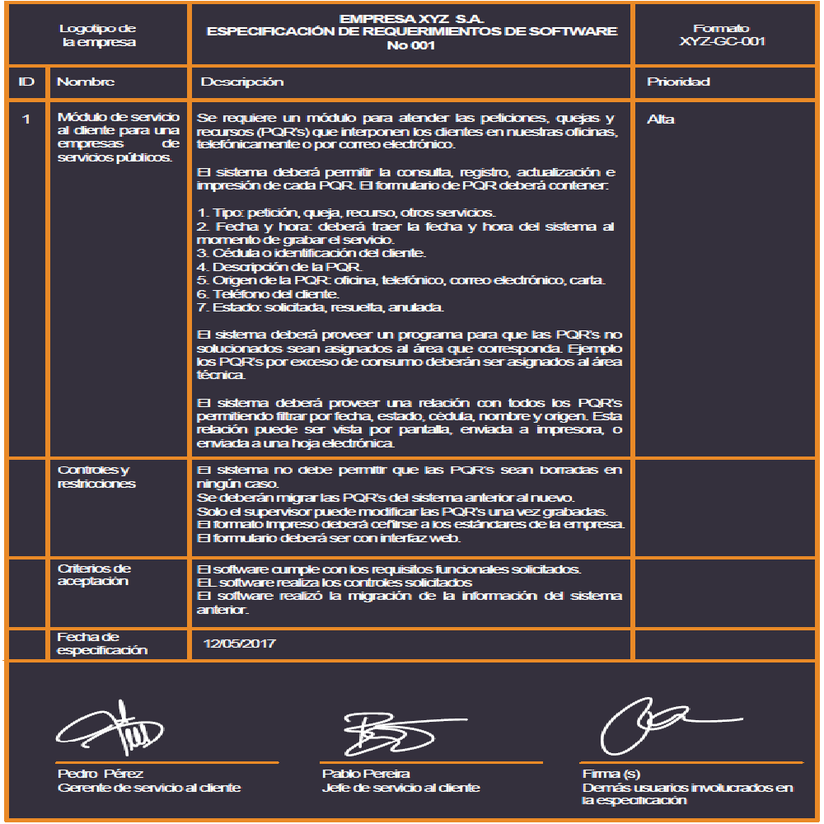
 |  | Alpha Tours | Espacio para información del formulario a partir del sistema de gestión de calidad
Logotipo |  | ESPECIFICACIÓN DE REQUERIMIENTOS DE SOFTWARE
de |  | No 1
la empresa
ID | Nombre | Descripción | Prioridad
1 | Login | RF 1.1 El sistema debe permitir el registro de usuarios mediante un formulario de datos personales. RF 1.2 El sistema debe almacenar la información ingresada por el usuario en el registro. RF 1.3 El sistema debe permitir el inicio de sesión mediante usuario y contraseña. RF 1.4 El sistema debe validar las credenciales ingresadas por el usuario. RF 1.5 El sistema debe permitir la recuperación de contraseña mediante correo electrónico. | Alta
 | Controles y restricciones | El usuario no podrá acceder sin que los datos sean válidos. La contraseña debe cumplir criterios de seguridad (mínimo 8 caracteres, etc.).
 | Criterios de Aceptación | El usuario accede correctamente con los datos válidos. Se muestra mensaje de error con credenciales incorrectas.
 | Fecha de especificación

 | _________________________ ________________________ ______________________
 | Firma Firma(s) Firma(s)
 | ( Dueño del proceso ) Usuarios participantes Demás usuarios involucrados
 | en la especificación en la especificación

 |  | Alpha Tours | Espacio para información del formulario a partir del sistema de gestión de calidad
Logotipo |  | ESPECIFICACIÓN DE REQUERIMIENTOS DE SOFTWARE
de |  | No 2
la empresa
ID | Nombre | Descripción | Prioridad
2 | Gerente, Inventario | RF 2.1 El sistema debe permitir al gerente registrar nuevos productos o servicios turísticos en el inventario. RF 2.2 El sistema debe permitir al gerente editar la información de productos o servicios existentes. RF 2.3 El sistema debe permitir al gerente eliminar productos o servicios del inventario. RF 2.4 El sistema debe permitir visualizar el listado completo del inventario. RF 2.5 El sistema debe permitir actualizar la disponibilidad de los servicios turísticos. RF 2.6 El sistema debe permitir consultar el inventario por filtros (fecha, tipo de servicio, disponibilidad). RF 2.7 El sistema debe generar reportes del inventario para el gerente. RF 2.8 El sistema debe restringir el acceso a la gestión de inventario solo a usuarios con rol de gerente. | Alta
 | Controles y restricciones | Solo el gerente puede modificar el inventario. No se pueden eliminar servicios asociados a ventas activas. Los datos obligatorios no pueden quedar vacíos.
 | Criterios de Aceptación | El gerente puede crear, editar y eliminar registros correctamente. Los cambios en el inventario se reflejan en tiempo real. El sistema muestra mensajes de confirmación o error según la acción.
 | Fecha de especificación

 | _________________________ ________________________ ______________________
 | Firma Firma(s) Firma(s)
 | ( Dueño del proceso ) Usuarios participantes Demás usuarios involucrados
 | en la especificación en la especificación

 |  | Alpha Tours | Espacio para información del formulario a partir del sistema de gestión de calidad
Logotipo |  | ESPECIFICACIÓN DE REQUERIMIENTOS DE SOFTWARE
de |  | No 3
la empresa
ID | Nombre | Descripción | Prioridad
3 | Perfil Usuario | RF 3.1 El sistema debe permitir al usuario visualizar su información personal. RF 3.2 El sistema debe permitir actualizar datos personales. RF 3.3 El sistema debe permitir cambiar la contraseña. RF 3.4: El sistema debe permitir al usuario cerrar sesión de forma segura. | Media
 | Controles y restricciones | El usuario solo puede modificar su propio perfil.
 | Criterios de Aceptación | Los cambios realizados se guardan correctamente.
 | Fecha de especificación

 | _________________________ ________________________ ______________________
 | Firma Firma(s) Firma(s)
 | ( Dueño del proceso ) Usuarios participantes Demás usuarios involucrados
 | en la especificación en la especificación

 |  | Alpha Tours | Espacio para información del formulario a partir del sistema de gestión de calidad
Logotipo |  | ESPECIFICACIÓN DE REQUERIMIENTOS DE SOFTWARE
de |  | No 4
la empresa
ID | Nombre | Descripción | Prioridad
4 | Venta | RF 4.1 El sistema debe permitir registrar ventas de servicios turísticos. RF 4.2 El sistema debe calcular automáticamente el valor total de la venta. RF 4.3 El sistema debe generar comprobantes de venta. RF 4.4 El sistema debe permitir consultar el historial de ventas. RF 4.5 El sistema debe permitir filtrar ventas por fecha, cliente o servicio. | Alta
 | Controles y restricciones | No se pueden registrar ventas sin datos completos. Solo usuarios autorizados pueden registrar ventas.
 | Criterios de Aceptación | La venta queda registrada correctamente en el sistema. Se genera el comprobante correspondiente.
 | Fecha de especificación

 | _________________________ ________________________ ______________________
 | Firma Firma(s) Firma(s)
 | ( Dueño del proceso ) Usuarios participantes Demás usuarios involucrados
 | en la especificación en la especificación

 |  | Alpha Tours | Espacio para información del formulario a partir del sistema de gestión de calidad
Logotipo |  | ESPECIFICACIÓN DE REQUERIMIENTOS DE SOFTWARE
de |  | No 5
la empresa
ID | Nombre | Descripción | Prioridad
5 | Gestión de PQR | RF 6.1 El sistema debe permitir registrar PQR por parte del cliente. RF 6.2 El sistema debe asignar un estado a cada PQR (pendiente, en proceso, resuelto). RF 6.3 El sistema debe permitir al gerente gestionar y responder PQR. RF 6.4 El sistema debe permitir consultar el historial de PQR. RF 6.5: El sistema debe notificar al gerente cuando llegue un nuevo comentario. | Media
 | Controles y restricciones | Solo el gerente puede cerrar una PQR. Los comentarios deben tener un máximo de 500 caracteres. Solo usuarios registrados pueden comentar.
 | Criterios de Aceptación | Se acepta cuando el mensaje enviado por el usuario aparece en el panel de control del Gerente para su debida respuesta. Las PQR se registran y actualizan correctamente.
 | Fecha de especificación

 | _________________________ ________________________ ______________________
 | Firma Firma(s) Firma(s)
 | ( Dueño del proceso ) Usuarios participantes Demás usuarios involucrados
 | en la especificación en la especificación

Casos de uso
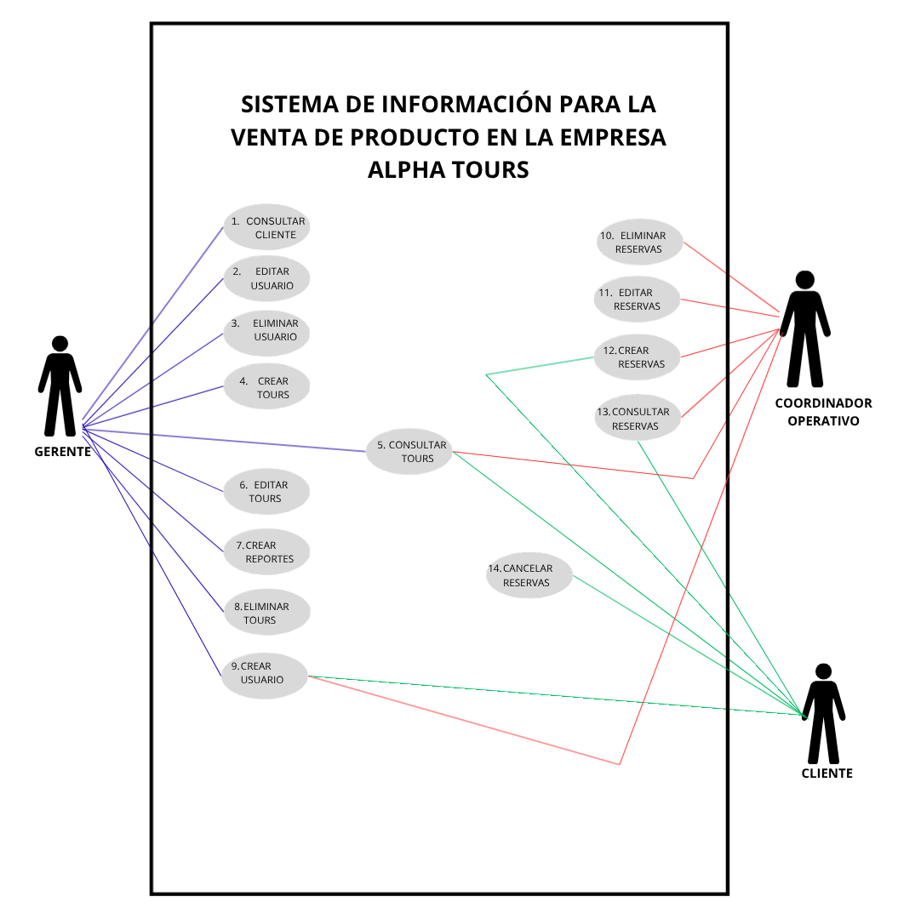
 |  |  |  |  |  |  |  |  |  |  |  |  |  |  | CLASES Vr C.U.U
Nombre del caso de uso | 1. Consultar cliente | 2. Editar Usuario | 3. Eliminar Usuario | 4. Crear Tours | 5. consultar Tours | 6. Editar tours | 7. Crear Reportes | 8. Eliminar Tours | 9. Crear Usuario | 10. Eliminar Reservas | 11. editar reservas | 12. Crear Reservas | 13. Consultar Reservas | 14. Cancelar reservas | Casos de uso requisitos |  | Casos de uso A
Actor | Gerente | Gerente | Gerente | Gerente | Gerente - Coordinadora Operativa - Cliente/Usuario | Gerente | Gerente | Gerente | Gerente - Coordinadora Operativa - Cliente/Usuario ( registro) | Coordinadora Operativa | Coordinadora Operativa | Coordinadora Operativa - Cliente/Usuario | Coordinadora Operativa - Cliente/Usuario | Cliente/Usuario
Descripción | Permite al gerente visualizar la información de los clientes registrados en el sistema de Alpha Tours. | Permite al gerente modificar la información de un usuario registrado en el sistema. | Permite al gerente eliminar un usuario existente del sistema. | Permite al gerente registrar nuevos tours en el sistema con su respectiva información. | Permite a los actores visualizar la información de los tours disponibles en el sistema. | Permite al gerente modificar la información de un tour registrado en el sistema. | Permite al gerente generar reportes con la información almacenada en el sistema. | Permite al gerente eliminar un tour existente del sistema. | Permite al gerente, coordinadora operativa o cliente registrar un nuevo usuario en el sistema. | Permite a la coordinadora operativa eliminar una reserva registrada en el sistema. | Permite a la coordinadora operativa modificar la información de una reserva existente. | Permite a la coordinadora operativa o cliente visualizar la información de las reservas registradas. | Permite a la coordinadora operativa o cliente registrar una nueva reserva en el sistema. | Permite al cliente cancelar una reserva previamente registrada en el sistema.
Pre-condiciones | El gerente debe estar previamente logeado en el sistema de Alpha Tours, además deben existir clientes registrados para poder realizar la consulta de la información. | El gerente debe estar autenticado en el sistema y el usuario que se desea modificar debe encontrarse previamente registrado dentro de la base de datos. | El gerente debe estar logeado en el sistema y el usuario que se desea eliminar debe existir previamente en el sistema. | El gerente debe estar autenticado en el sistema de Alpha Tours y contar con los permisos necesarios para registrar nuevos tours dentro del sistema. | El sistema debe estar en funcionamiento y deben existir tours registrados para poder visualizar la información disponible. | El gerente debe estar logeado en el sistema y el tour que se desea modificar debe estar previamente registrado en la base de datos. | El gerente debe estar autenticado en el sistema de Alpha Tours y deben existir datos previamente registrados, como tours, usuarios o reservas, para poder generar los reportes correspondientes. | El gerente debe estar logeando en el sistema y el tour que se deasea eliminar debe existir previamente dentro de la base de datos. | El gerente o la coordinadora operativa deben estar autenticados en el sistema, mientras que el cliente puede realizar el proceso de registro; además, se deben contar con los datos necesarios para el registro del usuario. | La coordinadora operativa debe estar autenticada en el sistema y la reserva que se desea eliminar debe existir previamente. | La coordinadora operativa debe estar autenticada en el sistema y la reserva que se desea modificar debe estar previamente registrada. | Los actores deben estar autenticados en el sistema y deben existir reservas registradas para poder realizar la consulta. | Los actores deben estar autenticados en el sistema y debe existir disponibilidad en los tours para poder realizar la reserva. | El cliente debe estar autenticado en el sistema y la reserva que desea cancelar debe existir previamente en la base de datos. | Requisitos | RF 1.1
Post-condiciones | El sistema muestra correctamente la información de los clientes registrados en la base de datos. | La información del usuario es actualizada correctamente en el sistema y queda almacenada en la base de datos. | El usuario es eliminado correctamente del sistema y deja de estar disponible en la base de datos. | El tour queda registrado correctamente en el sistema y disponible para su consulta. | El sistema muestra correctamente la información de los tours disponibles. | La información del tour es actualizada correctamente en el sistema. | El sistema genera el reporte solicitado con la información disponible y lo presenta al usuario. | El tour es eliminado correctamente del sistema y deja de estar disponible para los usuarios. | El usuario queda registrado correctamente en el sistema de Alpha Tours y puede acceder a las funcionalidades según su rol. | La reserva es eliminada correctamente del sistema y deja de estar disponible en la base de datos. | La información de la reserva es actualizada correctamente en el sistema. | El sistema muestra correctamente la información de las reservas registradas. | La reserva queda registrada correctamente en el sistema y se actualiza la disponibilidad del tour correspondiente. | La reserva es cancelada correctamente en el sistema y se actualiza la disponibilidad del tour. |  | RF 1.2
Flujo Basico | - Ingresar al sistema. - Seleccionar CONSULTAR CLIENTE. - Visualizar la información de los clientes. | - Ingresar al sistema. - Seleccionar CONSULTAR USUARIO. - Buscar usuario. - Seleccionar EDITAR. - Modificar datos. - Guardar cambios. | - Ingresar al sistema. - Seleccionar CONSULTAR USUARIO. - Buscar usuario. - Seleccionar ELIMINAR. - Confirmar eliminación. | - Ingresar al sistema. - Seleccionar CREAR TOURS. - Diligenciar información del tour. - Guardar datos. | - Ingresar al sistema. - Abrir menú - Seleccionar CONSULTAR TOURS. - Visualizar los tours disponibles. | - Ingresar al sistema. - Abrir menú - Seleccionar CONSULTAR TOURS. - Seleccionar tour. - Editar información. - Guardar cambios. | - Ingresar al sistema. - Abrir menú - Seleccionar CREAR REPORTES. - Elegir tipo de reporte. - Generar reporte. | - Ingresar al sistema. - Abrir menú - Seleccionar CONSULTAR TOURS. - Seleccionar tour. - Dar clic en ELIMINAR. - Confirmar acción. | - Ingresar al sistema o acceder al registro. - Seleccionar CREAR USUARIO. - Diligenciar datos del usuario. - Confirmar creación. - El sistema registra el usuario. | - Ingresar al sistema. - Abrir menú - Seleccionar CONSULTAR RESERVAS. - Buscar reserva. - Seleccionar ELIMINAR. - Confirmar eliminación. | - Ingresar al sistema. - Abrir menú - Seleccionar CONSULTAR RESERVAS. - Buscar reserva. - Seleccionar EDITAR. - Modificar datos. - Guardar cambios. | - Ingresar al sistema. - Abrir menú - Seleccionar CONSULTAR RESERVAS. - Visualizar la información. | - Ingresar al sistema. - Abrir menú - Seleccionar CONSULTAR TOURS. - Elegir tour. - Seleccionar CREAR RESERVA. - Confirmar reserva. | - Ingresar al sistema. - Abrir menú - Seleccionar CONSULTAR RESERVAS. - Seleccionar reserva. - Dar clic en CANCELAR. - Confirmar cancelación. |  | RF 1.3
Flujo Alternativo | -No existen clientes registrados. -Error al cargar la información. | -Usuario no encontrado. - Datos ingresados inválidos. - El usuario cancela la edición. | - Usuario no encontrado. - El usuario cancela la eliminación. -Error al eliminar el usuario. | - Datos incompletos. - Información inválida. - El usuario cancela el proceso. | - No hay tours disponibles. - Error al cargar los datos. | - Tour no encontrado. - Datos inválidos. - El usuario cancela la edición. | - No hay datos disponibles para generar el reporte. - Error en la generación del reporte. | - Tour no encontrado. - El usuario cancela la eliminación. - Error al eliminar el tour. | - Datos incompletos. - Usuario ya registrado en el sistema. - Información inválida. - El usuario cancela el proceso. | -Reserva no encontrada. - El usuario cancela la eliminación. - Error al eliminar la reserva. | - Reserva no encontrada. - Datos inválidos. - El usuario cancela la edición. | - No existen reservas registradas. - Error al cargar la información. | - No hay disponibilidad en el tour. - Datos incompletos. - El usuario cancela la reserva. | -Reserva no encontrada. - El usuario cancela el proceso. - Error al cancelar la reserva. |  | RF 2.1
 |  |  |  |  |  |  |  |  |  |  |  |  |  |  |  | RF 2.2
 |  |  |  |  |  |  |  |  |  |  |  |  |  |  |  | RF 2.3
 |  |  |  |  |  |  |  |  |  |  |  |  |  |  |  | RF 2.4
 |  |  |  |  |  |  |  |  |  |  |  |  |  |  |  | RF 2.5
 |  |  |  |  |  |  |  |  |  |  |  |  |  |  |  | RF 2.6
 |  |  |  |  |  |  |  |  |  |  |  |  |  |  |  | RF 2.7
 |  |  |  |  |  |  |  |  |  |  |  |  |  |  |  | RF 2.8
 |  |  |  |  |  |  |  |  |  |  |  |  |  |  |  | RF 2.9
 |  |  |  |  |  |  |  |  |  |  |  |  |  |  |  | RF 3.1
 |  |  |  |  |  |  |  |  |  |  |  |  |  |  |  | RF 3.2
 |  |  |  |  |  |  |  |  |  |  |  |  |  |  |  | RF 3.3
 |  |  |  |  |  |  |  |  |  |  |  |  |  |  |  | RF 4.1
 |  |  |  |  |  |  |  |  |  |  |  |  |  |  |  | RF 4.2
 |  |  |  |  |  |  |  |  |  |  |  |  |  |  |  | RF 4.3
 |  |  |  |  |  |  |  |  |  |  |  |  |  |  |  | RF 4.4
 |  |  |  |  |  |  |  |  |  |  |  |  |  |  |  | RF 5.1
 |  |  |  |  |  |  |  |  |  |  |  |  |  |  |  | RF 5.2
 |  |  |  |  |  |  |  |  |  |  |  |  |  |  |  | RF 5.3
 |  |  |  |  |  |  |  |  |  |  |  |  |  |  |  | RF 5.4
 |  |  |  |  |  |  |  |  |  |  |  |  |  |  |  | RF 5.5
 |  |  |  |  |  |  |  |  |  |  |  |  |  |  |  | RF 5.6
 |  |  |  |  |  |  |  |  |  |  |  |  |  |  |  | RF 5.7
 |  |  |  |  |  |  |  |  |  |  |  |  |  |  |  | RF 5.8

